tramite pension
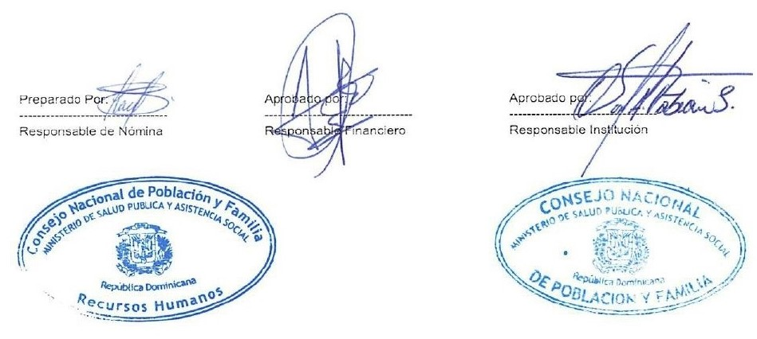
 “Año de la Consolidación de la Seguridad Alimentaria”

Nomina de Regalia en Trámite de Pensión diciembre - 2020
Reg. No. | NOMBRE | DEPARTAMENTO | FUNCION | ESTATUS | SUELDO

1 | LUZ MARIA DE LOS SANTOS | DIV. SALUD SEXUAL Y REPROD. | AUX. DE ENFERMERIA | DESIGNADO | 10,000.00
2 | ZOILA CORDERO | DIRECCION ADMINISTRATIVA Y FINANCIERA | CONSERJE | DESIGNADO | 11,000.00

 | TOTAL GENERAL | 2 | TOTAL ING. | 10,000.00

